отчёт
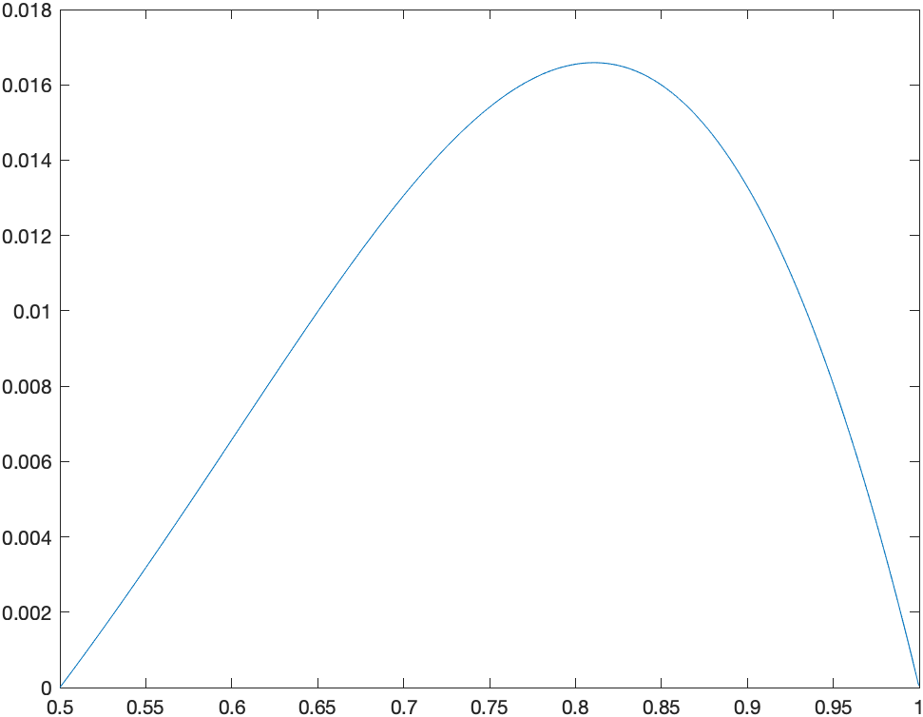
n1/n2 | 25/50 | 50/100 | 100/200 | 200/500 | 500/1000 | 1000/2000 | 2000/1000 | 1000/8000
||•|| | 0.919813 | 0.985388 | 0.98881 | 0.992828 | 0.99858 | 0.998891 | 0.999396 | 0.999698
||•||1 | 0.881631 | 0.892851 | 0.996188 | 0.898336 | 0.899311 | 0.899658 | 0.999829 | 0.999911
||•||2 | 0.965286 | 0.983251 | 0.991881 | 0.896092 | 0.898388 | 0.89919 | 0.999595 | 0.999898

